Ejercicio 2 A.
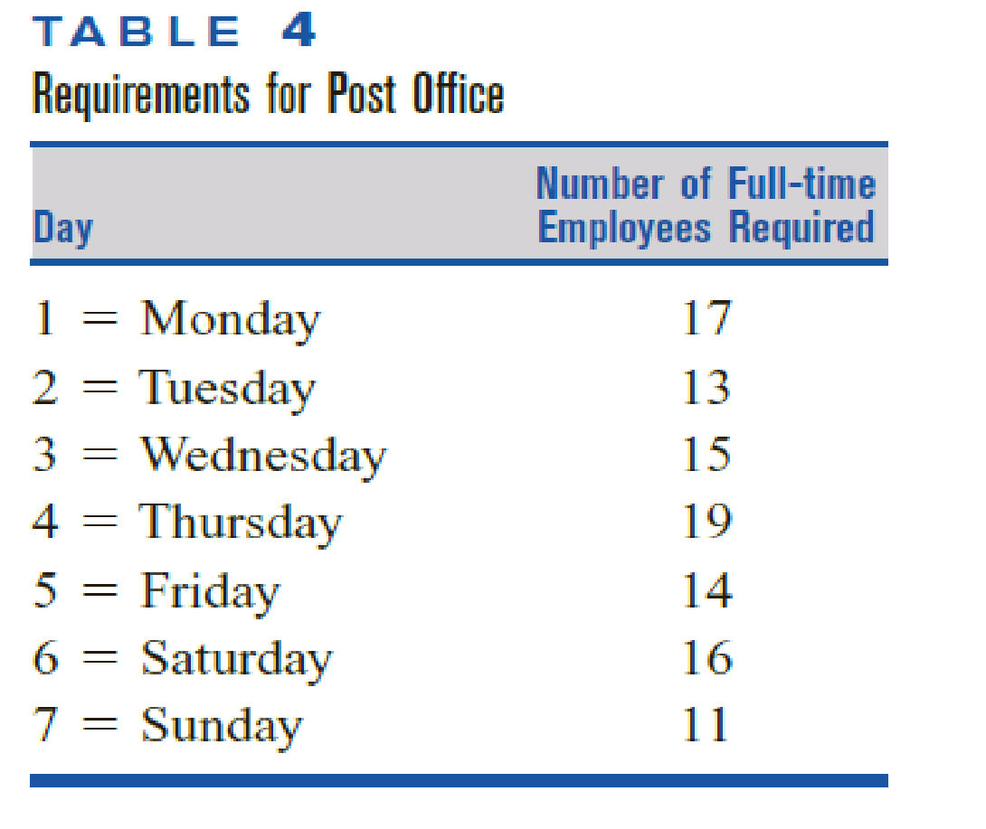
2.
A) A post office requires different numbers of full-time employees on different days of the week.
The number of full-time employees required on each day is given in Table 4.
Union rules state that each full-time employee must work five consecutive days and then receive two days off.
For example, an employee who works Monday to Friday must be off on Saturday and Sunday.
The post office wants to meet its daily requirements using only fulltime employees.
Formulate an LP that the post office can use to minimize the number of full-time employees who must be hired.

DIA | DIA | NUM EMPLEADOS | EMPLEADOS REQUERIDOS | EMPLEADOS REQUERIDOS
LUNES | 1 | 17 | RL | R1
MARTES | 2 | 13 | RM | R2
MIERCOLES | 3 | 15 | RX | R3
JUEVES | 4 | 19 | RJ | R4
VIERNES | 5 | 14 | RV | R5
SABADO | 6 | 16 | RS | R6
DOMINGO | 7 | 11 | RD | R7

CONJUNTOS
 | DIAS (d) | {lunes, martes, miercoles, jueves, viernes, sabado, domingo}
 |  | {L,M,X,J,V,S,D}
 |  | {1,2,3,4,5,6,7}

VARIABLES DE DECISION
 | Xi | NUMERO DE EMPLEADOS FULLTIME QUE COMIENZAN A TRABAJAR EL DIA i DE LA SEMANA

FUNCION OBJETIVO
 | MINIMIZAR CANT. EMPLEADOS | Xlunes+Xmartes+Xmiercoles+Xjueves+Xviernes+Xsabado+Xdomingo | XL+XM+XX+XJ+XV+XS+XD | X1+X2+X3+X4+X5+X6+X7

RESTRICCIONES
 | R. LUNES | XL+XD+XS+XV+XJ | >= | RL | 17
 | R. MARTES | XM+XL+XD+XS+XV | >= | RM | 13
 | R. MIERCOLES | XX+XM+XL+XD+XS | >= | RX | 15
 | R. JUEVES | XJ+XX+XM+XL+XD | >= | RJ | 19
 | R. VIERNES | XV+XJ+XX+XM+XL | >= | RV | 14
 | R. SABADO | XS+XV+XJ+XX+XM | >= | RS | 16
 | R. DOMINGO | XD+XS+XV+XJ+XX | >= | RD | 11

 | CANT EMPLEADOS MAYOR A CERO | Xi | >= | 0
 | CANT EMPLEADOS NUM ENTERO | Xi | = | ENTERO

SOLVER
 |  | XL | XM | XX | XJ | XV | XS | XD
 |  | 6 | 3 | 3 | 7 | 0 | 3 | 1
 | FUNC. OBJETIVO | 1 | 1 | 1 | 1 | 1 | 1 | 1 | 23

 | R. LUNES | 1 |  |  | 1 | 1 | 1 | 1 | 17 | >= | 17
 | R. MARTES | 1 | 1 |  |  | 1 | 1 | 1 | 13 | >= | 13
 | R. MIERCOLES | 1 | 1 | 1 |  |  | 1 | 1 | 16 | >= | 15
 | R. JUEVES | 1 | 1 | 1 | 1 |  |  | 1 | 20 | >= | 19
 | R. VIERNES | 1 | 1 | 1 | 1 | 1 |  |  | 19 | >= | 14
 | R. SABADO |  | 1 | 1 | 1 | 1 | 1 |  | 16 | >= | 16
 | R. DOMINGO |  |  | 1 | 1 | 1 | 1 | 1 | 14 | >= | 11

 | CANT EMPLEADOS MAYOR A CERO |  |  |  |  |  |  |  | Xi | >= | 0
 | CANT EMPLEADOS NUM ENTERO |  |  |  |  |  |  |  | Xi | = | ENTEROS

PYTHON
 | EN EL NOTEBOOK "Taller_1_Analitica_Prescriptiva"

Ejercicio 2 B.
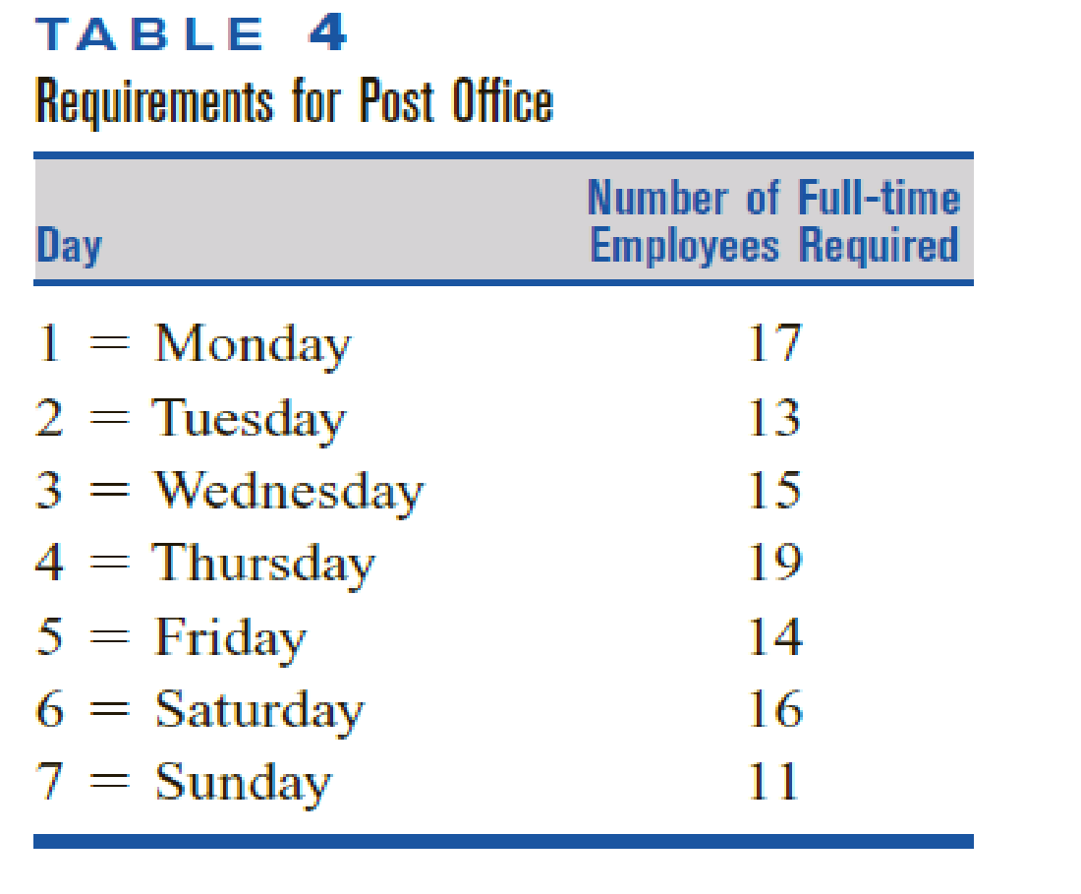
B) In the post office example, suppose that each full-time employee works 8 hours per day.
Thus, Monday’s requirement of 17 workers may be viewed as a requirement of 8(17) 136 hours.
The post office may meet its daily labor requirements by using both full-time and part-time employees.
During each week, a full-time employee works 8 hours a day for five consecutive days, and a part-time employee works 4 hours a day for five consecutive days.
A full-time employee costs the post office $15 per hour, whereas a part-time employee (with reduced fringe benefits) costs the post office only $10 per hour.
Union requirements limit part-time labor to 25% of weekly labor requirements.
Formulate an LP to minimize the post office’s weekly labor costs.

DIA | DIA | NUM EMPLEADOS | EMPLEADOS REQUERIDOS | EMPLEADOS REQUERIDOS | HORAS REQUERIDAS POR DIA | HORAS REQUERIDAS POR DIA | HORAS REQUERIDAS POR DIA
LUNES | 1 | 17 | RL | R1 | 136 | HL | H1
MARTES | 2 | 13 | RM | R2 | 104 | HM | H2
MIERCOLES | 3 | 15 | RX | R3 | 120 | HX | H3
JUEVES | 4 | 19 | RJ | R4 | 152 | HJ | H4
VIERNES | 5 | 14 | RV | R5 | 112 | HV | H5
SABADO | 6 | 16 | RS | R6 | 128 | HS | H6
DOMINGO | 7 | 11 | RD | R7 | 88 | HD | H7

CONJUNTOS
 | DIAS (d) | {lunes, martes, miercoles, jueves, viernes, sabado, domingo}
 |  | {L,M,X,J,V,S,D}
 |  | {1,2,3,4,5,6,7}

 | TIPOS DE EMPLEADOS (t) | {FT, PT} | FT(FULL-TIME) = TIEMPO COMPLETO
 |  |  | PT(PART-TIME) = MEDIO TIEMPO

VARIABLES DE DECISION
 | Xt,d | XFT,d | NÚMERO DE EMPLEADOS DE TIEMPO COMPLETO QUE COMIENZAN A TRABAJAR EL DÍA d
 |  | XPT,d | NÚMERO DE EMPLEADOS DE MEDIO TIEMPO QUE COMIENZAN A TRABAJAR EL DÍA d

PARAMETROS
 | HORAS REQUERIDAS POR DIA | Hd | Hd = 8 * (NUM EMPLEADOS REQUERIDOS POR DIA)

 | HORAS TRABAJADAS POR EMPLEADO | FT | 8 HORAS POR DIA, 5 DIAS CONSECUTIVOS
 |  | PT | 4 HORAS POR DIA, 5 DIAS CONSECUTIVOS

 | COSTOS POR HORA | FT | 15USD
 |  | PT | 10 USD

 | RESTRICCION EMPLEADOS MEDIO TIEMPO |  | MAXIMO 25% HORAS SEMANALES TOTALES

FUNCION OBJETIVO
 | MINIMIZAR COSTO LABORAL POR SEMANA | 15*8*5(XFT,lunes + XFT,martes + XFT,miercoles + XFT,jueves + XFT,viernes + XFT,sabado + XFT,domingo) + 10*4*5(XPT,lunes + XPT,martes + XPT,miercoles + XPT,jueves + XPT,viernes + XPT,sabado + XPT,domingo)
 |  | 15*8*5(XFT,L + XFT,M + XFT,X… | 15*8*5= | 600
 |  | 10*4*5(XPT,L + XPT,M + XPT,X | 10*4*5= | 200

RESTRICCIONES
POR TIEMPO | R. LUNES | 8XFTL+8XFTD+8XFTS+8XFTV+8XFTJ | + | 4XPTL+4XPTD+4XPTS+4XPTV+4XPTJ | >= | HL | 136
 | R. MARTES | 8XFTM+8XFTL+8XFTD+8XFTS+8XFTV | + | 4XPTM+4XPTL+4XPTD+4XPTS+4XPTV | >= | HM | 104
 | R. MIERCOLES | 8XFTX+8XFTM+8XFTL+8XFTD+8XFTS | + | 4XPTX+4XPTM+4XPTL+4XPTD+4XPTS | >= | HX | 120
 | R. JUEVES | 8XFTJ+8XFTX+8XFTM+8XFTL+8XFTD | + | 4XPTJ+4XPTX+4XPTM+4XPTL+4XPTD | >= | HJ | 152
 | R. VIERNES | 8XFTV+8XFTJ+8XFTX+8XFTM+8XFTL | + | 4XPTV+4XPTJ+4XPTX+4XPTM+4XPTL | >= | HV | 112
 | R. SABADO | 8XFTS+8XFTV+8XFTJ+8XFTX+8XFTM | + | 4XPTS+4XPTV+4XPTJ+4XPTX+4XPTM | >= | HS | 128
 | R. DOMINGO | 8XFTD+8XFTS+8XFTV+8XFTJ+8XFTX | + | 4XPTD+4XPTS+4XPTV+4XPTJ+4XPTX | >= | HD | 88
POR CANT DE EMPLEADOS FT | R. LUNES | 1XFTL+1XFTD+1XFTS+1XFTV+1XFTJ |  |  | >= | RL | 17 |  | EXPERIMENTO CONSIDERANDO TAMBIEN LA CANTIDAD MINIMA DE EMPLEADOS FULLTIME POR DIA PERO SE DESECHA, LA DEJAMOS PLANTEADA PARA RETROALIMENTACION PERO NO LA TENEMOS EN CUENTA PARA EL MODELADO
 | R. MARTES | 1XFTM+1XFTL+1XFTD+1XFTS+1XFTV |  |  | >= | RM | 13
 | R. MIERCOLES | 1XFTX+1XFTM+1XFTL+1XFTD+1XFTS |  |  | >= | RX | 15
 | R. JUEVES | 1XFTJ+1XFTX+1XFTM+1XFTL+1XFTD |  |  | >= | RJ | 19
 | R. VIERNES | 1XFTV+1XFTJ+1XFTX+1XFTM+1XFTL |  |  | >= | RV | 14
 | R. SABADO | 1XFTS+1XFTV+1XFTJ+1XFTX+1XFTM |  |  | >= | RS | 16
 | R. DOMINGO | 1XFTD+1XFTS+1XFTV+1XFTJ+1XFTX |  |  | >= | RD | 11

 | R. EMPLEADOS MEDIO TIEMPO EN LA SEMANA |  | 4*5(XPTL+XPTM+XPTX+XPTJ+XPTV+XPS+XPTD) | 4XPTL+4XPTM+4XPTX+4XPTJ+4XPTV+4XPTS+4XPTD | <= | 0,25*840 | 210

 | CANT EMPLEADOS MAYOR A CERO |  |  | Xt,d | >= | 0
 | CANT EMPLEADOS NUM ENTERO |  |  | Xt,d | = | ENTEROS

SOLVER
 |  | XFTL | XFTM | XFTX | XFTJ | XFTV | XFTS | XFTD | XPTL | XPTM | XPTX | XPTJ | XPTV | XPTS | XPTD
 |  | 5 | 4 | 1 | 5 | 0 | 2 | 1 | 0 | 1 | 0 | 4 | 0 | 3 | 1
 | FUNC OBJETIVO | 600 | 600 | 600 | 600 | 600 | 600 | 600 | 200 | 200 | 200 | 200 | 200 | 200 | 200 | 12600

POR TIEMPO | R. LUNES | 8 |  |  | 8 | 8 | 8 | 8 | 4 |  |  | 4 | 4 | 4 | 4 | 136 | >= | 136
 | R. MARTES | 8 | 8 |  |  | 8 | 8 | 8 | 4 | 4 |  |  | 4 | 4 | 4 | 116 | >= | 104
 | R. MIERCOLES | 8 | 8 | 8 |  |  | 8 | 8 | 4 | 4 | 4 |  |  | 4 | 4 | 124 | >= | 120
 | R. JUEVES | 8 | 8 | 8 | 8 |  |  | 8 | 4 | 4 | 4 | 4 |  |  | 4 | 152 | >= | 152
 | R. VIERNES | 8 | 8 | 8 | 8 | 8 |  |  | 4 | 4 | 4 | 4 | 4 |  |  | 140 | >= | 112
 | R. SABADO |  | 8 | 8 | 8 | 8 | 8 |  |  | 4 | 4 | 4 | 4 | 4 |  | 128 | >= | 128
 | R. DOMINGO |  |  | 8 | 8 | 8 | 8 | 8 |  |  | 4 | 4 | 4 | 4 | 4 | 104 | >= | 88
POR CANT DE EMPLEADOS FT | R. LUNES | 1 |  |  | 1 | 1 | 1 | 1 |  |  |  |  |  |  |  | 13 | >= | 17
 | R. MARTES | 1 | 1 |  |  | 1 | 1 | 1 |  |  |  |  |  |  |  | 12 | >= | 13
 | R. MIERCOLES | 1 | 1 | 1 |  |  | 1 | 1 |  |  |  |  |  |  |  | 13 | >= | 15
 | R. JUEVES | 1 | 1 | 1 | 1 |  |  | 1 |  |  |  |  |  |  |  | 16 | >= | 19
 | R. VIERNES | 1 | 1 | 1 | 1 | 1 |  |  |  |  |  |  |  |  |  | 15 | >= | 14
 | R. SABADO |  | 1 | 1 | 1 | 1 | 1 |  |  |  |  |  |  |  |  | 12 | >= | 16
 | R. DOMINGO |  |  | 1 | 1 | 1 | 1 | 1 |  |  |  |  |  |  |  | 9 | >= | 11
 | R. EMPLEADOS MEDIO TIEMPO EN LA SEMANA |  |  |  |  |  |  |  | 20 | 20 | 20 | 20 | 20 | 20 | 20 | 180 | <= | 210
 | CANT EMPLEADOS MAYOR A CERO |  |  |  |  |  |  |  |  |  |  |  |  |  | Xt,d |  | >= | 0
 | CANT EMPLEADOS NUM ENTERO |  |  |  |  |  |  |  |  |  |  |  |  |  | Xt,d |  | = | ENTEROS

PYTHON
 | EN EL NOTEBOOK "Taller_1_Analitica_Prescriptiva"

